Sheet1
Apartado de Entrada de Datos |  |  |  |  |  |  |  | Especificaciones de la Armadura |  |  |  |  |  |  |  |  |  | Apartado de la Logica del Programa
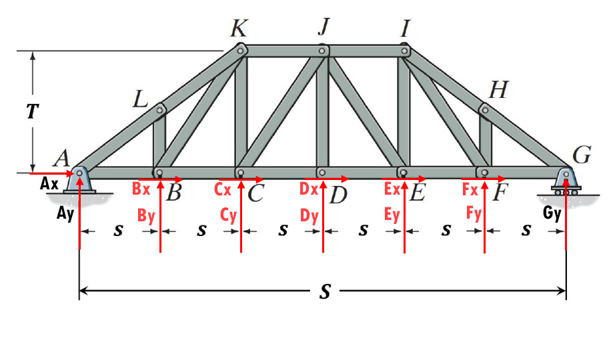
 |  |  |  |  |  |  |  |  |  |  |  |  |  |  |  |  |  | Medidas |  | Unidades |  | Operaciones en Grados |  |  | Obtención de las Medidas de los Elementos
Introducción de Fuerzas externas por Componentes |  |  |  |  |  | PRESIONAME! |  |  |  |  |  |  |  |  |  |  |  | s= | 3.33 | m |  | Sen(ϴ) = | 0.83 | u | T2 = | 100 | a2 = | 36.11
 |  |  |  |  |  |  |  |  |  |  |  |  |  |  |  |  |  |  |  |  |  | Cos(ϴ) = | 0.55 | u | (2s)2 = | 44.44 | D = | 5
Componentes en X |  |  |  | Componentes en Y |  |  |  |  |  |  |  |  |  |  |  |  |  | Ángulos en Radianes |  | Unidades |  |  |  |  | b= | 12.02
Fuerza Bx = | 5 | kN |  | Fuerza By = | 0 | kN |  |  |  |  |  |  |  |  |  |  |  | ϴ= | 0.98 | rad |  | Sen(α) = | 0.95 | u
Fuerza Cx = | 0 | kN |  | Fuerza Cy = | 0 | kN |  |  |  |  |  |  |  |  |  |  |  | α= | 1.25 | rad |  | Cos(α) = | 0.32 | u | T2 = | 100
Fuerza Dx = | 0 | kN |  | Fuerza Dy = | 0 | kN |  |  |  |  |  |  |  |  |  |  |  |  |  |  |  |  |  |  | s2 = | 11.11
Fuerza Ex = | 0 | kN |  | Fuerza Ey = | 0 | kN |  |  |  |  |  |  |  |  |  |  |  | Ángulos en Grados |  | Unidades |  |  |  |  | k= | 10.54
Fuerza Fx = | 0 | kN |  | Fuerza Fy = | 0 | kN |  |  |  |  |  |  |  |  |  |  |  | ϴ= | 56.31 | °
 |  |  |  |  |  |  |  |  |  |  |  |  |  |  |  |  |  | α= | 71.57 | ° |  |  |  |  | a= | 6.01

Introducción de Dimensiones de la Armadura
 | T = | 10 | m
 | S = | 20 | m

Calculo de Reacciones en los Soportes |  |  |  |  |  | Fuerza en los elementos Individuales |  |  |  |  |  |  | Estado de Tensión o Compresión de los elementos Individuales |  |  |  |  |  | Elementos sometidos a fuerzas mayores y menores de tensión y Compresión

Reacción | Fuerza | Magnitud |  | Elemento | Fuerza |  | Elemento | Fuerza |  | Elemento | Fuerza |  | Elemento | Estado |  |  |  |  | Estado | <o> | Elemento | Fuerza | Unidades
Gy = | 0 | kN |  | GH | 0.00 | kN | DJ | 0 | kN | IJ | 0.00 | kN |  | Tensión | Compresión | Unidades |  |  | Tensión | Mayor | AB | 5.00 | kN
Ay= | 0 | kN |  | FG | 0.00 | kN | AL | 0.00 | kN | EJ | 0.00 | kN | GH |  |  | kN |  |  |  | Menor | BL | 0.00 | kN
Ax= | -5 | kN |  | HI | 0.00 | kN | CJ | 0.00 | kN | DE | 0.00 | kN | FG |  |  | kN |  |  | Compresion | Mayor | #N/A | 0.00 | kN
 |  |  |  | FH | 0.00 | kN | KJ | 0.00 | kN | KL | 0.00 | kN | HI |  |  | kN |  |  |  | Menor | #N/A | 0.00 | kN
 |  |  |  | FI | 0.00 | kN | CK | 0.00 | kN | AB | 5.00 | kN | FH |  |  | kN
 |  |  |  | EF | 0.00 | kN | BC | 0.00 | kN | CD | 0.00 | kN | FI |  |  | kN
 |  |  |  | EI | 0.00 | kN | BL | 0.00 | kN | BK | 0.00030715043829 | kN | EF |  |  | kN
 |  |  |  |  |  |  |  |  |  |  |  |  | EI |  |  | kN
 |  |  |  |  |  |  |  |  |  |  |  |  | DJ |  |  | kN
 |  |  |  |  |  |  |  |  |  |  |  |  | AL |  | 0.00 | kN
 |  |  |  | Elementos Fuerza cero |  |  |  |  |  |  |  |  | CJ |  |  | kN
 |  |  |  |  |  |  |  |  |  |  |  |  | KJ |  |  | kN
 |  |  |  | Elemento | Fuerza |  | Elemento | Fuerza |  | Elemento | Fuerza |  | CK |  |  | kN
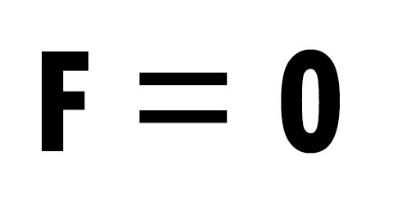
 |  |  |  | GH | 0 |  | DJ | 0 |  | IJ | 0 |  | BC |  |  | kN
 |  |  |  | FG | 0 |  |  |  |  | EJ | 0 |  | BL |  | 0.00 | kN
 |  |  |  | HI | 0 |  | CJ | 0 |  | DE | 0 |  | IJ |  |  | kN
 |  |  |  | FH | 0 |  | KJ | 0 |  |  |  |  | EJ |  |  | kN
 |  |  |  | FI | 0 |  | CK | 0 |  |  |  |  | DE |  |  | kN | 19
 |  |  |  | EF | 0 |  | BC | 0 |  | CD | 0 |  | KL |  | 0.00 | kN
 |  |  |  | EI | 0 |  |  |  |  |  |  |  | AB | 5.00 |  | kN
 |  |  |  |  |  |  |  |  |  |  |  |  | CD |  |  | kN
 |  |  |  |  |  |  |  |  |  |  |  |  | BK | 0.00 |  | kN

Longitud de los elementos

Elemento | Longitud | Unidades |  |  |  |  | Elemento | Longitud | Unidades |  |  |  | Elemento | Longitud | Unidades

AL | 6.01 | m |  |  |  |  | DE | 3.33 | m |  |  |  | KC | 10.00 | m

LK | 6.01 | m |  |  |  |  | EF | 3.33 | m |  |  |  | JD | 10.00 | m

IH | 6.01 | m |  |  |  |  | FG | 3.33 | m |  |  |  | IE | 10.00 | m

HG | 6.01 | m |  |  |  |  | KJ | 3.33 | m |  |  |  | BK | 10.54 | m

AB | 3.33 | m |  |  |  |  | JI | 3.33 | m |  |  |  | CJ | 10.54 | m

BC | 3.33 | m |  |  |  |  | LB | 5 | m |  |  |  | JE | 10.54 | m

CD | 3.33 | m |  |  |  |  | HF | 5 | m |  |  |  | IF | 10.54 | m

